Texto
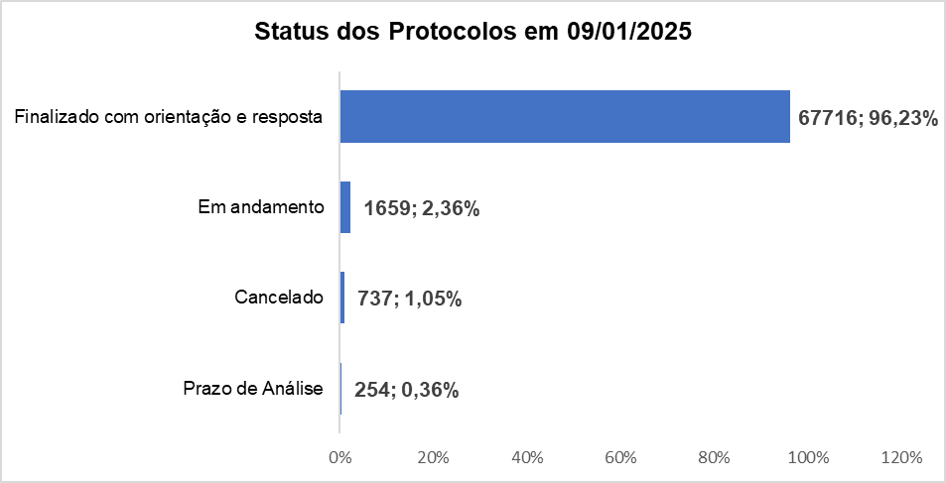
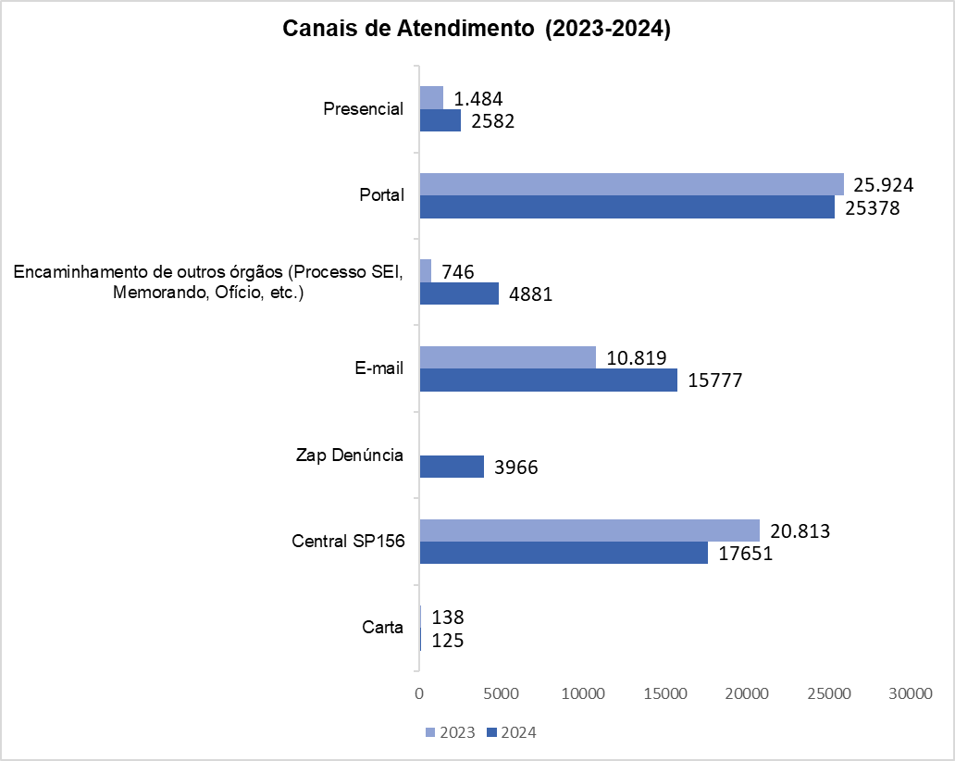
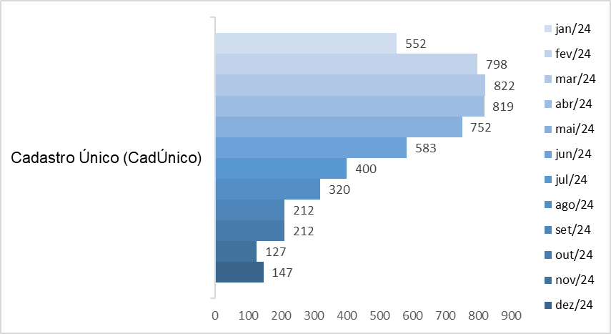
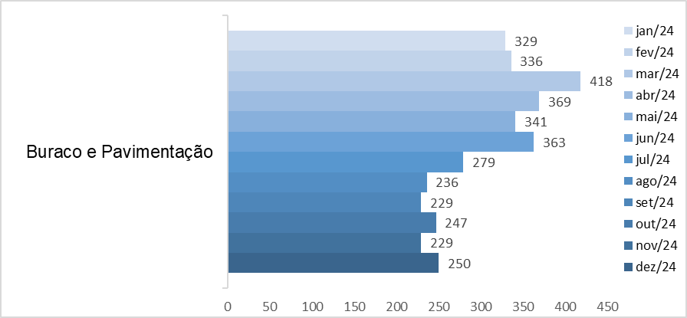
Relatório Anual da Ouvidoria Geral do Município de São Paulo – 2024
Resumo Executivo
Durante o ano de 2024, a Ouvidoria Geral do Município registou 70.366 protocolos através de diversos canais de atendimento, incluindo atendimento presencial, telefone (Central SP 156 – opção 5), formulário eletrónico (Portal SP 156), e-mails e cartas. Esses registros correspondem às manifestações categorizadas como reclamações, solicitações, denúncias, sugestões e elogios.
Do total registrado, constata-se em 09 janeiro de 2025, que 96,23% foram finalizados com a orientação e resposta aos cidadãos (ãs), 2,36% estão em andamento (aguardando complemento de informações do cidadão ou com processo autuado), 1,05% estão no prazo de análise e 0,36% foi cancelado.
Desde 25 de outubro de 2024, o Portal SP 156 passou a disponibilizar um formulário específico para manifestações relacionadas às obras do BRT Aricanduva e ao Centro de Operações da SPTrans (COP), disponível para consulta através do link: https://sp156.prefeitura.sp.gov.br/portal/servicos/informacao?servico=4711. Esse formulário foi classificado como uma nova categoria de manifestação, denominada “Manifestações sobre o BRT Aricanduva”, visando organizar e acompanhar as demandas específicas relacionadas a essa obra. Esse novo formulário foi utilizado para testes nos meses de outubro (5 protocolos) e novembro (1 protocolo) de 2024, portanto esses protocolos não foram contabilizados nas estatísticas de atendimento.
Em 2024, o total de atendimentos registrou um crescimento de 17,4%, passando de 59.924 para 70.360 atendimentos. Esse aumento foi impulsionado principalmente pelos canais digitais, com destaque para os atendimentos via e-mail, que apresentaram um crescimento de 45,8%, saltando de 10.819 para 15.777. Este crescimento no uso do e-mail reflete a tendência crescente de digitalização dos serviços públicos e uma maior adesão da população aos canais digitais.
Por outro lado, a Central SP156 apresentou uma redução de 15,2%, de 20.813 atendimentos em 2023 para 17.651 em 2024. Essa queda pode refletir uma mudança nas preferências do público, que tem optado por canais digitais, como o portal, o e-mail e o Zap Denúncia, que foi implementado em março de 2024 e já contabilizou 3.966 atendimentos. Esse dado sugere que o canal, embora recente, tem se mostrado uma opção atrativa para a população.
Principais Variações nos Assuntos
Os dados das manifestações indicam que os assuntos mais relacionados a benefícios sociais e infraestrutura urbana (CadÚnico, buracos, pavimentação e árvores) continuam liderando as demandas na Ouvidoria Geral do Município.
O Cadastro Único (CadÚnico) foi o assunto com o maior volume de manifestações em 2024, totalizando 5.744 atendimentos e apresentando uma média mensal de 479. Os meses de março (822) e abril (819) registraram os maiores volumes, indicando um aumento possivelmente relacionado à busca por benefícios sociais, comumente intensificada no início do ano ou em períodos de renovação de cadastros.
O assunto "Buraco e Pavimentação" registrou um total de 3.626 atendimentos em 2024, com uma média mensal de 302. Embora o volume tenha se mantido relativamente constante ao longo do ano, houve picos em março (418) e abril (369), períodos que possivelmente coincidiram com maior incidência de chuvas, impactando a pavimentação e gerando maior demanda por reparos.

Histórico de Protocolos
Entrada de Protocolos OGM 2017 a 2024
 | Protocolos | Variação*
2017** | 15339
2018 | 24639 | 60.63
2019 | 29569 | 20.01
2020 | 39523 | 33.66
2021 | 56211 | 42.22
2022 | 46103 | -17.98
2023 | 59924 | 29.98
2024 | 70366 | 17.43
ANO | Protocolos | Variação (%)* | Média
2017 ** | 15,339 |  | 33056.2
2018 | 24,639 | 60.63 | 33056.2
2019 | 29,569 | 20.01 | 33056.2
2020 | 39,523 | 33.66 | 33056.2
2021 | 56,211 | 42.22 | 33056.2
2022 | 46,103 | -17.98
2023 | 59,924 | 29.98
2024 | 70,366 | 17.43
Total | 341,674
Média (2017 a 2024) | 42,709
* Variação percentual em relação ao ano imediatamente anterior.
** Início da série histórica.

ANO | Protocolos | Variação*
2017** | 15339
2018 | 24639 | 60.63
2019 | 29569 | 20.01
2020 | 39523 | 33.66
2021 | 56211 | 42.22
2022 | 46103 | -17.98
2023 | 59924 | 29.98
2024 | 70366 | 17.43

Linha de tendência

Evolução Mensal dos Protocolos
Controladoria Geral do Município - Ouvidoria Geral do Município
SIGRC - Sistema Integrado de Gerenciamento e Relacionamento com o Cidadão
Protocolos 2024
Evolução Mensal dos Protocolos - 2024

Meses | Protocolos | Variação (%)*
Jan-24 | 5587 | 28.32
Feb-24 | 5847 | 4.65
Mar-24 | 6171 | 5.54
Apr-24 | 6588 | 6.76
May-24 | 5941 | -9.82
Jun-24 | 5990 | 0.82
Jul-24 | 6189 | 3.32
Aug-24 | 6144 | -0.73
Sep-24 | 5879 | -4.31
Oct-24 | 6067 | 3.20
Nov-24 | 5044 | -16.86
Dec-24 | 4919 | -2.48
Total | 70,366
Média | 5,864
* Variação percentual em relação ao ano imediatamente anterior.

Canais_atendimento
Controladoria Geral do Município - Ouvidoria Geral
SIGRC - Sistema Integrado de Gerenciamento e Relacionamento com o Cidadão

ATENDIMENTOS | 2024** | 2023 | 2022 | 2021 | 2020 | 2019 | Total | Média | %Total | % Variação entre 2023 e 2024
Carta | 125 | 138 | 206 | 135 | 57 | 236 | 897 | 150 | 0.30 | -9.4
Central SP156 | 17651 | 20,813 | 13,960 | 21,606 | 17390 | 15224 | 106,644 | 17,774 | 35.35 | -15.2
Zap Denúncia* | 3966 |  |  |  |  |  | 3,966 | 3,966 | 1.31 | -
E-mail | 15777 | 10,819 | 8,856 | 10,675 | 5889 | 2141 | 54,157 | 9,026 | 17.95 | 45.8
Encaminhamento de outros órgãos (Processo SEI, Memorando, Ofício, etc.) | 4881 | 746 | 67 | 30 | 51 | 51 | 5,826 | 971 | 1.93 | 554.3
Portal | 25378 | 25,924 | 21,294 | 22,971 | 15167 | 9982 | 120,716 | 20,119 | 40.01 | -2.1
Presencial | 2582 | 1,484 | 1,720 | 794 | 969 | 1935 | 9,484 | 1,581 | 3.14 | 74.0
Canais de entrada % - 2024
TOTAL | 70360 | 59924 | 46103 | 56211 | 39523 | 29569 | 301,690 | 50,282 | 100.00 | 17.4
Canais de entrada 2024
Linha do tempo dos Canais de entrada
 | Carta | Central SP156 | Zap Denúncia* | E-mail | Encaminhamento de outros órgãos (Processo SEI, Memorando, Ofício, etc.) | Portal | Presencial
2024** | 125 | 17,651 | 3966 | 15,777 | 4,881 | 25,378 | 2,582
2023 | 138 | 20,813 |  | 10,819 | 746 | 25,924 | 1,484
2022 | 206 | 13,960 |  | 8,856 | 67 | 21,294 | 1,720
2021 | 135 | 21,606 |  | 10,675 | 30 | 22,971 | 794
2020 | 57 | 17,390 |  | 5,889 | 51 | 15,167 | 969
2019 | 236 | 15,224 |  | 2,141 | 51 | 9,982 | 1,935

* Zap Denúncia disponível desde 27/03/2024, o novo canal permite o registro de denúncias à Ouvidoria Geral do Município por meio de chatbot.

** O formulário "Manifestações sobre o BRT Aricanduva" foi registrado para testes de sistema nos meses de outubro (5 protocolos) e novembro (1 protocolo) de 2024. Dessa forma, esses seis protocolos não foram contabilizados nos canais de atendimento.

10+_Assuntos_2024
10 assuntos mais solicitados de 2024 (exetuando-se denúncias)
Controladoria Geral do Município - Ouvidoria Geral |  |  | 4594
SIGRC - Sistema Integrado de Gerenciamento e Relacionamento com o Cidadão |  |  |  | 66265

Assuntos - 10 mais solicitados de 2024

ASSUNTO (Guia Portal 156) | Total | Média | % em relação ao todo de 2024 (excetuando-se denúncias)
Cadastro Único (CadÚnico) | 5744 | 479 | 8.67
Órgão externo | 5109 | 426 | 7.71
Buraco e Pavimentação | 3626 | 302 | 5.47
Árvore | 3435 | 286 | 5.18
Qualidade de atendimento | 2816 | 235 | 4.25
Processo Administrativo | 2480 | 207 | 3.74
Poluição sonora - PSIU | 2371 | 198 | 3.58
Ônibus | 2123 | 177 | 3.20
Estabelecimentos comerciais, indústrias e serviços | 2083 | 174 | 3.14
Sinalização e Circulação de veículos e Pedestres | 1868 | 156 | 2.82
Total | 31655 | 2638 | 47.77
Outros |  | %total | 52.23

% em relação ao todo de 2024 (excetuando-se denúncias)
Cadastro Único (CadÚnico) | 8.67
Órgão externo | 7.71
Buraco e Pavimentação | 5.47
Árvore | 5.18
Qualidade de atendimento | 4.25
Processo Administrativo | 3.74
Poluição sonora - PSIU | 3.58
Ônibus | 3.20
Estabelecimentos comerciais, indústrias e serviços | 3.14
Sinalização e Circulação de veículos e Pedestres | 2.82
Outros | 52.23

Denúncia_2024
Controladoria Geral do Município - Ouvidoria Geral
SIGRC - Sistema Integrado de Gerenciamento e Relacionamento com o Cidadão

 | % Total 2024
Deferidas | 22.83
Indeferidas | 25.06
Canceladas | 2.24
Reclassificadas | 49.87
Protocolos | Total | Média anual | % Total 2024
Denúncias
Deferidas | 1865 | 155 | 22.83
Indeferidas | 2047 | 171 | 25.06
Canceladas | 183 | 15 | 2.24
Total de denúncias *(exceto canceladas) | 3912 | 326
Total denúncias | 4095 | 341 | 50.13

Reclassificadas
Reclassificadas | 4074 | 340 | 49.87

% Status - Protocolos aceitos como denúncias 2024
Total Geral | 8169 | 681 | 100.00

10+_SUB's_2024
10 Subprefeituras mais demandados de 2024 (excetuando-se denúncias)
Controladoria Geral do Município - Ouvidoria Geral |  |  | 1033
SIGRC - Sistema Integrado de Gerenciamento e Relacionamento com o Cidadão

Subprefeituras - 10 mais demandadas de 2024

Subprefeituras PMSP | Total | Média | % em relação ao todo de 2024 (excetuando-se denúncias)
Sé | 985 | 82 | 7.01
Lapa | 938 | 78 | 6.67
Penha | 795 | 66 | 5.66
Mooca | 761 | 63 | 5.41
Vila Mariana | 713 | 59 | 5.07
Ipiranga | 695 | 58 | 4.94
Santana/Tucuruvi | 635 | 53 | 4.52
Butantã | 607 | 51 | 4.32
Pirituba/Jaraguá | 597 | 50 | 4.25
Santo Amaro | 582 | 49 | 4.14
Total | 7308 | 609 | 51.98
Outros |  |  | 48.02

Subprefeituras - % em relação ao todo de 2024 (excetuando-se denúncias)
Sé | 7.01
Lapa | 6.67
Penha | 5.66
Mooca | 5.41
Vila Mariana | 5.07
Ipiranga | 4.94
Santana/Tucuruvi | 4.52
Butantã | 4.32
Pirituba/Jaraguá | 4.25
Santo Amaro | 4.14
Outros | 48.02

Subprefeituras
Média e % de protocolos/subprefeitura em 2024
%
Quantidade
Controladoria Geral do Município - Ouvidoria Geral
SIGRC - Sistema Integrado de Gerenciamento e Relacionamento com o Cidadão

Subprefeituras de 2024 (exetuando-se denúncias)

Subprefeituras PMSP | Dec-24 | Nov-24 | Oct-24 | Sep-24 | Aug-24 | Jul-24 | Jun-24 | May-24 | Apr-24 | Mar-24 | Feb-24 | Jan-24 | Total | Média | % Total dentre as subprefeituras
Aricanduva | 32 | 26 | 21 | 14 | 27 | 29 | 26 | 20 | 47 | 21 | 22 | 22 | 307 | 26 | 2.2
Butantã | 48 | 51 | 60 | 52 | 48 | 40 | 39 | 52 | 55 | 66 | 48 | 48 | 607 | 51 | 4.3
Campo Limpo | 47 | 54 | 49 | 52 | 39 | 38 | 35 | 31 | 58 | 33 | 33 | 34 | 503 | 42 | 3.6
Capela do Socorro | 32 | 38 | 35 | 34 | 32 | 41 | 67 | 49 | 42 | 47 | 51 | 29 | 497 | 41 | 3.5
Casa Verde | 24 | 15 | 26 | 23 | 39 | 43 | 36 | 36 | 35 | 28 | 38 | 43 | 386 | 32 | 2.7
Cidade Ademar | 15 | 26 | 33 | 16 | 29 | 27 | 26 | 25 | 29 | 27 | 24 | 35 | 312 | 26 | 2.2
Cidade Tiradentes | 10 | 4 | 4 | 4 | 9 | 4 | 5 | 9 | 7 | 6 | 12 | 8 | 82 | 7 | 0.6
Ermelino Matarazzo | 6 | 6 | 16 | 8 | 16 | 13 | 12 | 12 | 13 | 12 | 8 | 10 | 132 | 11 | 0.9
Freguesia/Brasilândia | 12 | 20 | 27 | 26 | 35 | 24 | 32 | 22 | 39 | 40 | 14 | 32 | 323 | 27 | 2.3
Guaianases | 19 | 21 | 20 | 18 | 24 | 10 | 13 | 10 | 15 | 20 | 14 | 7 | 191 | 16 | 1.4
Ipiranga | 57 | 35 | 59 | 71 | 54 | 108 | 64 | 48 | 42 | 64 | 48 | 45 | 695 | 58 | 4.9
Itaim Paulista | 25 | 21 | 27 | 25 | 24 | 18 | 28 | 24 | 26 | 25 | 39 | 21 | 303 | 25 | 2.2
Itaquera | 43 | 41 | 51 | 50 | 57 | 44 | 44 | 35 | 70 | 50 | 44 | 48 | 577 | 48 | 4.1
Jabaquara | 15 | 19 | 26 | 28 | 19 | 15 | 21 | 29 | 32 | 22 | 21 | 30 | 277 | 23 | 2.0
Jaçanã/Tremembé | 24 | 38 | 36 | 25 | 37 | 42 | 18 | 30 | 29 | 23 | 24 | 35 | 361 | 30 | 2.6
Lapa | 45 | 51 | 68 | 139 | 79 | 52 | 82 | 62 | 92 | 93 | 83 | 92 | 938 | 78 | 6.7
M'Boi Mirim | 27 | 25 | 38 | 26 | 26 | 37 | 25 | 27 | 31 | 23 | 26 | 23 | 334 | 28 | 2.4
Mooca | 72 | 50 | 69 | 54 | 70 | 78 | 66 | 65 | 52 | 47 | 76 | 62 | 761 | 63 | 5.4
Parelheiros | 7 | 8 | 7 | 7 | 7 | 8 | 17 | 16 | 11 | 18 | 12 | 17 | 135 | 11 | 1.0
Penha | 66 | 72 | 48 | 62 | 44 | 64 | 66 | 67 | 67 | 70 | 70 | 99 | 795 | 66 | 5.7
Perus | 5 | 7 | 5 | 6 | 2 | 2 | 8 | 9 | 8 | 3 | 8 | 16 | 79 | 7 | 0.6
Pinheiros | 39 | 51 | 53 | 40 | 41 | 31 | 51 | 57 | 52 | 38 | 48 | 52 | 553 | 46 | 3.9
Pirituba/Jaraguá | 45 | 58 | 59 | 44 | 41 | 52 | 59 | 42 | 64 | 45 | 45 | 43 | 597 | 50 | 4.2
Santana/Tucuruvi | 33 | 40 | 42 | 42 | 54 | 58 | 60 | 49 | 72 | 66 | 62 | 57 | 635 | 53 | 4.5
Santo Amaro | 42 | 42 | 59 | 49 | 46 | 36 | 41 | 63 | 31 | 59 | 57 | 57 | 582 | 49 | 4.1
São Mateus | 27 | 13 | 26 | 24 | 24 | 15 | 27 | 31 | 27 | 27 | 32 | 32 | 305 | 25 | 2.2
São Miguel Paulista | 14 | 14 | 19 | 17 | 9 | 14 | 17 | 12 | 19 | 18 | 15 | 14 | 182 | 15 | 1.3
Sapopemba | 4 | 7 | 8 | 14 | 16 | 13 | 9 | 8 | 15 | 15 | 18 | 7 | 134 | 11 | 1.0
Sé | 77 | 81 | 71 | 109 | 102 | 78 | 72 | 92 | 77 | 85 | 64 | 77 | 985 | 82 | 7.0
Vila Maria/Vila Guilherme | 20 | 34 | 49 | 28 | 35 | 24 | 36 | 24 | 36 | 36 | 57 | 50 | 429 | 36 | 3.1
Vila Mariana | 57 | 40 | 71 | 58 | 58 | 65 | 58 | 64 | 57 | 63 | 58 | 64 | 713 | 59 | 5.1
Vila Prudente | 44 | 38 | 32 | 24 | 20 | 20 | 28 | 19 | 44 | 22 | 37 | 20 | 348 | 29 | 2.5
Total | 1033 | 1046 | 1214 | 1189 | 1163 | 1143 | 1188 | 1139 | 1294 | 1212 | 1208 | 1229 | 14058 | 1172 | 100.0

10+_UNIDADES_2024
Controladoria Geral do Município - Ouvidoria Geral
SIGRC - Sistema Integrado de Gerenciamento e Relacionamento com o Cidadão

Unidades - 10 mais solicitadas de 2024 |  |  | 4594

Unidades PMSP | Total | Média | % em relação ao todo de 2024 (excetuando-se denúncias)
Secretaria Municipal de Assistência e Desenvolvimento Social | 7651 | 638 | 11.55
Secretaria Municipal das Subprefeituras | 6487 | 541 | 9.79
Secretaria Municipal da Saúde | 6268 | 522 | 9.46
Órgão externo | 5110 | 426 | 7.71
Secretaria Municipal da Fazenda | 4226 | 352 | 6.38
Companhia de Engenharia de Tráfego - CET | 3827 | 319 | 5.78
Secretaria Executiva de Limpeza Urbana | 3785 | 315 | 5.71
São Paulo Transportes - SPTRANS | 3446 | 287 | 5.20
Secretaria Municipal de Educação | 3130 | 261 | 4.72
Agência Reguladora de Serviços Públicos do Município de São Paulo | 1536 | 128 | 2.32
Total | 45466 | 3789 | 68.61
Outros |  | %total | 31.39

Secretaria Municipal de Assistência e Desenvolvimento Social | 11.55
Secretaria Municipal das Subprefeituras | 9.79
Secretaria Municipal da Saúde | 9.46
Órgão externo | 7.71
Secretaria Municipal da Fazenda | 6.38
Companhia de Engenharia de Tráfego - CET | 5.78
Secretaria Executiva de Limpeza Urbana | 5.71
São Paulo Transportes - SPTRANS | 5.20
Secretaria Municipal de Educação | 4.72
Agência Reguladora de Serviços Públicos do Município de São Paulo | 2.32
 | 31.39
UNIDADES - % em relação ao todo de 2024 (excetuando-se denúncias)

